Sheet1
2020/9/3プログラム作成部分作業まとめ
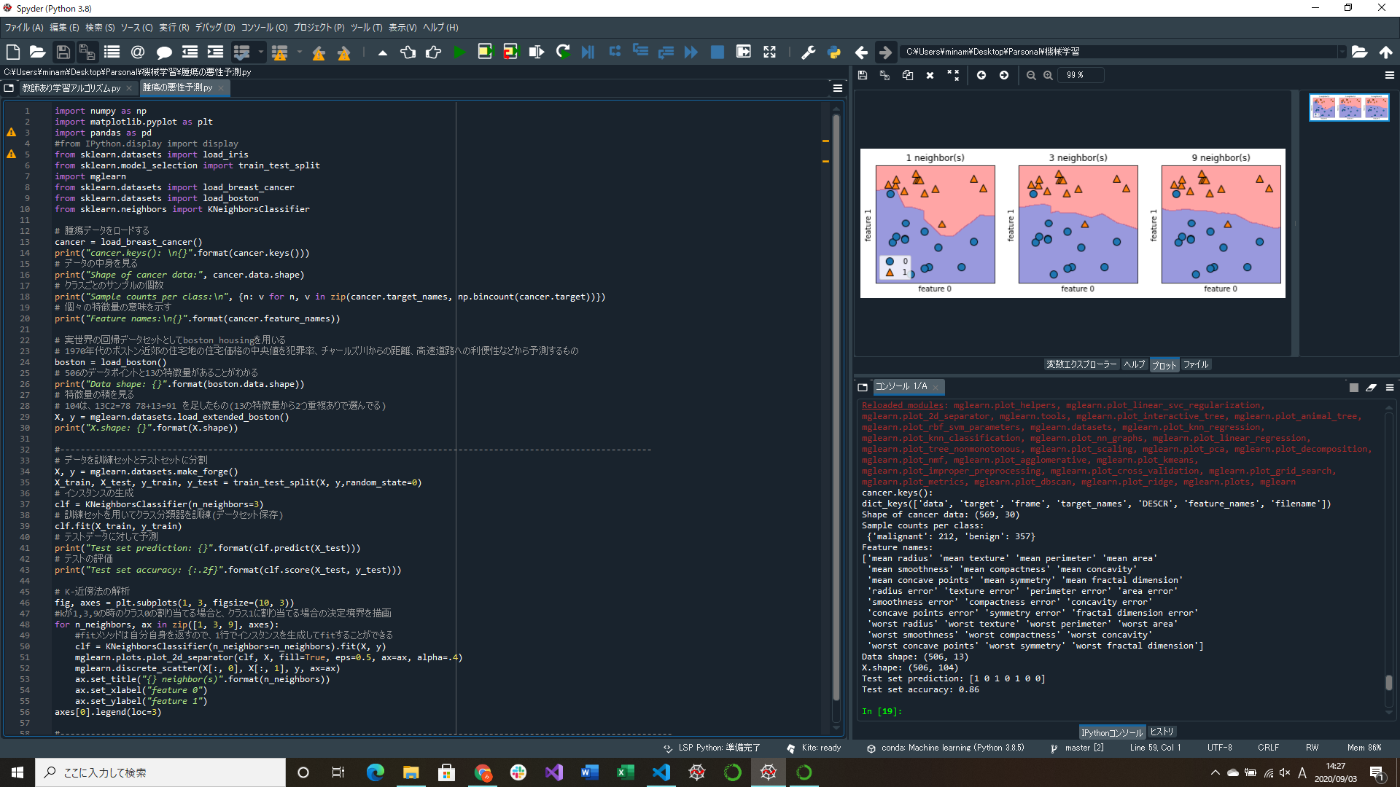
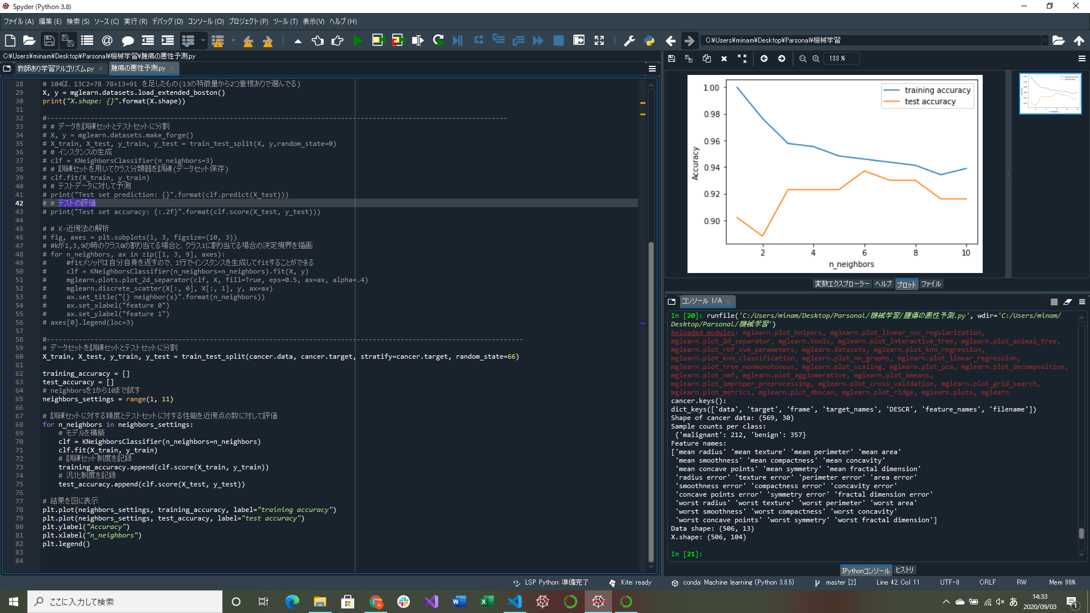
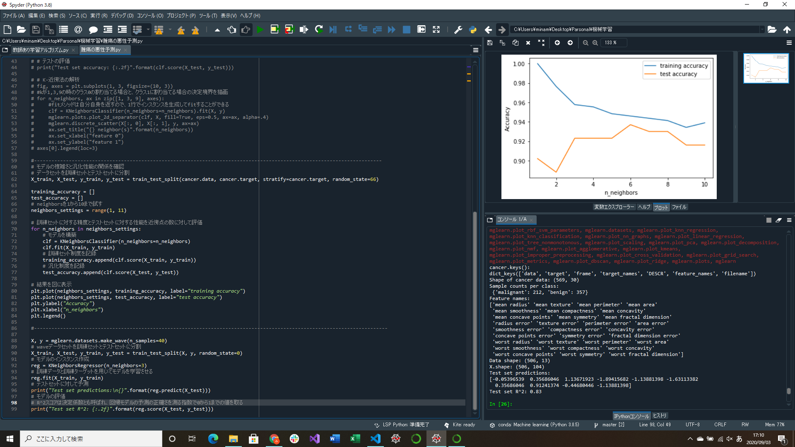

決定境界を描画するプログラム実装
訓練セットに対する性能とテストセットに対する性能を近傍点に対して評価するプログラム実装
回帰のためのk-最近傍アルゴリズムの実装
https://qiita.com/fujin/items/128ed7188f7e7df74f2c
https://datachemeng.com/knn/

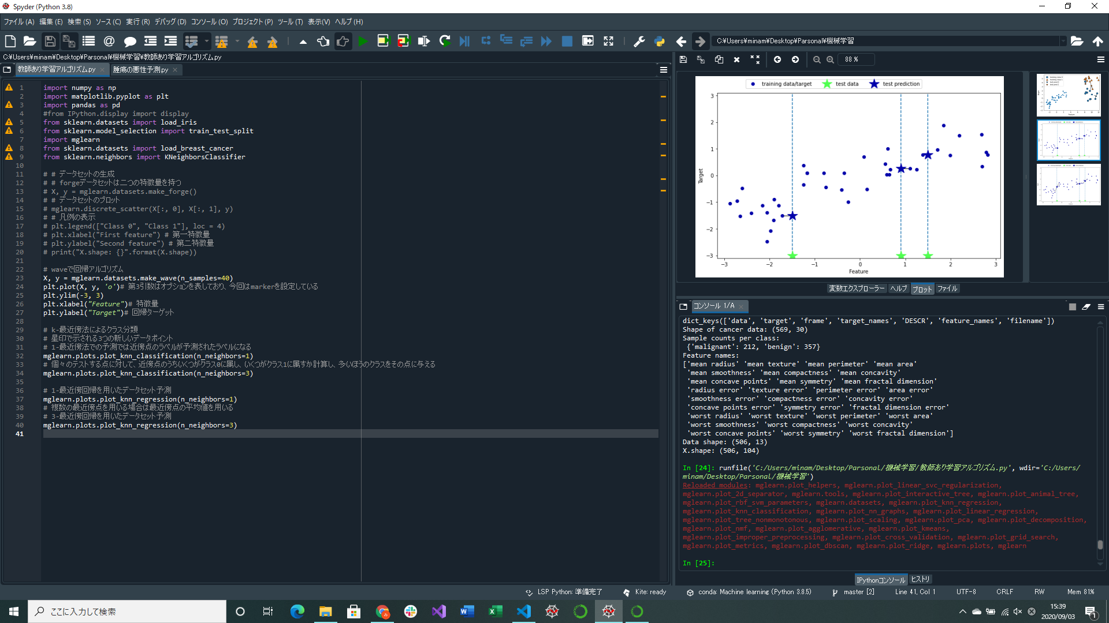
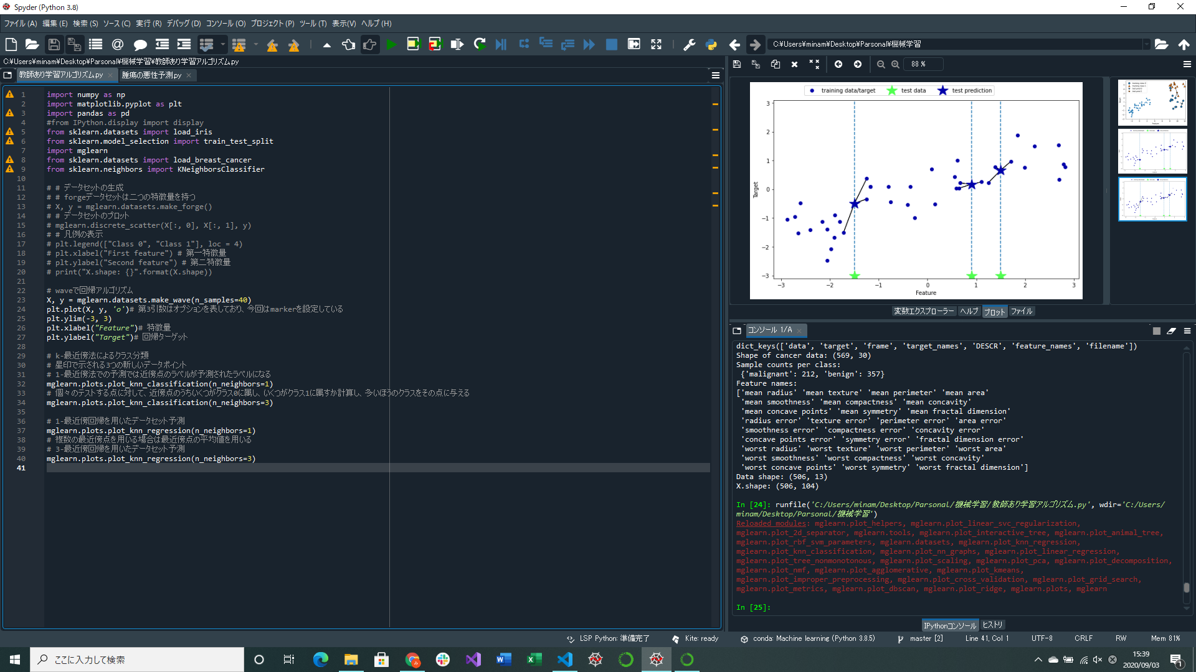

k-最近傍回帰を用いたデータセット予測部分実装 | ↑k=1の時の図 | ↑k=3の時の図

